MOV
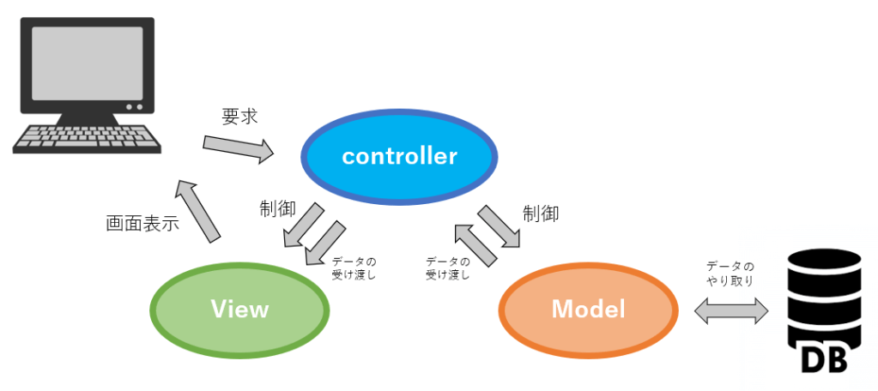
MVCモデルで設計する。

